別紙１
別紙１ |  | 役 員 ・ 評 議 員 名 簿 （特別利害関係等確認表）
 |  |  |  |  |  |  |  |  |  |  |  |  |  |  |  |  |  |  |  |  |  |  | 学校法人名 |  | 0

 |  | ※「黄色のマス」は、必須入力です。「緑色のマス」は該当する場合に入力してください。 |  |  |  |  |  |  |  |  |  |  |  |  |  |  |  |  |  |  |  |  |  |  |  |  | （ |  | 年 |  | 月 |  | 日現在）
 |  | ※「特別利害関係者（※）」に該当する場合は、その２人の役員・評議員等の行と列が交差する赤枠内のマス（白色）に〇印を入力してください。 （相対する灰色マス(入力不可)には自動的に○印が反映されます。）
 |  | ※評議員については、「理事又は理事会が選任した評議員」と「職員である評議員」に該当する場合にはそれぞれ○印を入力してください。 |  |  |  |  |  |  |  |  |  |  |  |  |  |  |  |  |  |  |  |  |  |  |  |  |  |  |  |  |  |  |  | 特別利害関係者数と適格性（経過措置期間）

 |  |  |  |  | 理事１ | 理事２ | 理事３ | 理事４ | 理事５ | 理事６ | 理事７ | 理事８ | 理事９ | 理事１０ |  | 監事１ | 監事２ | 監事３ | 評議員１ | 評議員２ | 評議員３ | 評議員４ | 評議員５ | 評議員６ | 評議員７ | 評議員８ | 評議員９ | 評議員１０ | 評議員１１ | 評議員１２ | 評議員１３ | 評議員１４ | 評議員１５ | 理事 |  | 監事 |  | 評議員 |  | 他理事と特別利害関係のある理事_≦1/3
 |  | 理事１ | 氏名 |  |  |  |  |  |  |  |  |  |  |  |  |  |  |  |  |  |  |  |  |  |  |  |  |  |  |  |  |  |  | 0 | ○ | 0 | ○ | 0 | ○ | 人数 | 総数 | W/T | 判定
 |  | 理事２ | 氏名 |  |  |  |  |  |  |  |  |  |  |  |  |  |  |  |  |  |  |  |  |  |  |  |  |  |  |  |  |  |  | 0 | ○ | 0 | ○ | 0 | ○ | 0 | 0 |  | ×
 |  | 理事３ | 氏名 |  |  |  |  |  |  |  |  |  |  |  |  |  |  |  |  |  |  |  |  |  |  |  |  |  |  |  |  |  |  | 0 | ○ | 0 | ○ | 0 | ○
 |  | 理事４ | 氏名 |  |  |  |  |  |  |  |  |  |  |  |  |  |  |  |  |  |  |  |  |  |  |  |  |  |  |  |  |  |  | 0 | ○ | 0 | ○ | 0 | ○
 |  | 理事５ | 氏名 |  |  |  |  |  |  |  |  |  |  |  |  |  |  |  |  |  |  |  |  |  |  |  |  |  |  |  |  |  |  | 0 | ○ | 0 | ○ | 0 | ○
 |  | 理事６ | 氏名 |  |  |  |  |  |  |  |  |  |  |  |  |  |  |  |  |  |  |  |  |  |  |  |  |  |  |  |  |  |  | 0 | ○ | 0 | ○ | 0 | ○
 |  | 理事７ | 氏名 |  |  |  |  |  |  |  |  |  |  |  |  |  |  |  |  |  |  |  |  |  |  |  |  |  |  |  |  |  |  | 0 | ○ | 0 | ○ | 0 | ○
 |  | 理事８ | 氏名 |  |  |  |  |  |  |  |  |  |  |  |  |  |  |  |  |  |  |  |  |  |  |  |  |  |  |  |  |  |  | 0 | ○ | 0 | ○ | 0 | ○
 |  | 理事９ | 氏名 |  |  |  |  |  |  |  |  |  |  |  |  |  |  |  |  |  |  |  |  |  |  |  |  |  |  |  |  |  |  | 0 | ○ | 0 | ○ | 0 | ○
 |  | 理事１０ | 氏名 |  |  |  |  |  |  |  |  |  |  |  |  |  |  |  |  |  |  |  |  |  |  |  |  |  |  |  |  |  |  | 0 | ○ | 0 | ○ | 0 | ○

 |  | 監事１ | 氏名 |  |  |  |  |  |  |  |  |  |  |  |  |  |  |  |  |  |  |  |  |  |  |  |  |  |  |  |  |  |  | 0 | ○ | 0 | ○ | 0 | ○
理事又は 理事会が 選任した 評議員 には〇印 | 職員である 評議員 には〇印 | 監事２ | 氏名 |  |  |  |  |  |  |  |  |  |  |  |  |  |  |  |  |  |  |  |  |  |  |  |  |  |  |  |  |  |  | 0 | ○ | 0 | ○ | 0 | ○
 |  | 監事３ | 氏名 |  |  |  |  |  |  |  |  |  |  |  |  |  |  |  |  |  |  |  |  |  |  |  |  |  |  |  |  |  |  | 0 | ○ | 0 | ○ | 0 | ○
 |  |  |  |  |  |  |  |  |  |  |  |  |  |  |  |  |  |  |  |  |  |  |  |  |  |  |  |  |  |  |  |  |  | 全対象
 |  | 評議員１ | 氏名 |  |  |  |  |  |  |  |  |  |  |  |  |  |  |  |  |  |  |  |  |  |  |  |  |  |  |  |  |  |  | 0 |  |  |  | 0 | ○ | いずれかと特別利害関係の評議員_≦1/3
 |  | 評議員２ | 氏名 |  |  |  |  |  |  |  |  |  |  |  |  |  |  |  |  |  |  |  |  |  |  |  |  |  |  |  |  |  |  | 0 |  |  |  | 0 | ○ | 人数 | 総数 | W/T | 判定
 |  | 評議員３ | 氏名 |  |  |  |  |  |  |  |  |  |  |  |  |  |  |  |  |  |  |  |  |  |  |  |  |  |  |  |  |  |  | 0 |  |  |  | 0 | ○ | 0 | 0 |  | ×
 |  | 評議員４ | 氏名 |  |  |  |  |  |  |  |  |  |  |  |  |  |  |  |  |  |  |  |  |  |  |  |  |  |  |  |  |  |  | 0 |  |  |  | 0 | ○
 |  | 評議員５ | 氏名 |  |  |  |  |  |  |  |  |  |  |  |  |  |  |  |  |  |  |  |  |  |  |  |  |  |  |  |  |  |  | 0 |  |  |  | 0 | ○ | 職員評議員比率_≦1/3
 |  | 評議員６ | 氏名 |  |  |  |  |  |  |  |  |  |  |  |  |  |  |  |  |  |  |  |  |  |  |  |  |  |  |  |  |  |  | 0 |  |  |  | 0 | ○ | 人数 | 総数 | W/T | 判定
 |  | 評議員７ | 氏名 |  |  |  |  |  |  |  |  |  |  |  |  |  |  |  |  |  |  |  |  |  |  |  |  |  |  |  |  |  |  | 0 |  |  |  | 0 | ○ | 0 | 0 |  | ×
 |  | 評議員８ | 氏名 |  |  |  |  |  |  |  |  |  |  |  |  |  |  |  |  |  |  |  |  |  |  |  |  |  |  |  |  |  |  | 0 |  |  |  | 0 | ○
 |  | 評議員９ | 氏名 |  |  |  |  |  |  |  |  |  |  |  |  |  |  |  |  |  |  |  |  |  |  |  |  |  |  |  |  |  |  | 0 |  |  |  | 0 | ○ | 理事・理事会選任の評議員比率_≦1/2
 |  | 評議員１０ | 氏名 |  |  |  |  |  |  |  |  |  |  |  |  |  |  |  |  |  |  |  |  |  |  |  |  |  |  |  |  |  |  | 0 |  |  |  | 0 | ○ | 人数 | 総数 | W/T | 判定
 |  | 評議員１１ | 氏名 |  |  |  |  |  |  |  |  |  |  |  |  |  |  |  |  |  |  |  |  |  |  |  |  |  |  |  |  |  |  | 0 |  |  |  | 0 | ○ | 0 | 0 |  | ×
 |  | 評議員１２ | 氏名 |  |  |  |  |  |  |  |  |  |  |  |  |  |  |  |  |  |  |  |  |  |  |  |  |  |  |  |  |  |  | 0 |  |  |  | 0 | ○
 |  | 評議員１３ | 氏名 |  |  |  |  |  |  |  |  |  |  |  |  |  |  |  |  |  |  |  |  |  |  |  |  |  |  |  |  |  |  | 0 |  |  |  | 0 | ○
 |  | 評議員１４ | 氏名 |  |  |  |  |  |  |  |  |  |  |  |  |  |  |  |  |  |  |  |  |  |  |  |  |  |  |  |  |  |  | 0 |  |  |  | 0 | ○
 |  | 評議員１５ | 氏名 |  |  |  |  |  |  |  |  |  |  |  |  |  |  |  |  |  |  |  |  |  |  |  |  |  |  |  |  |  |  | 0 |  |  |  | 0 | ○

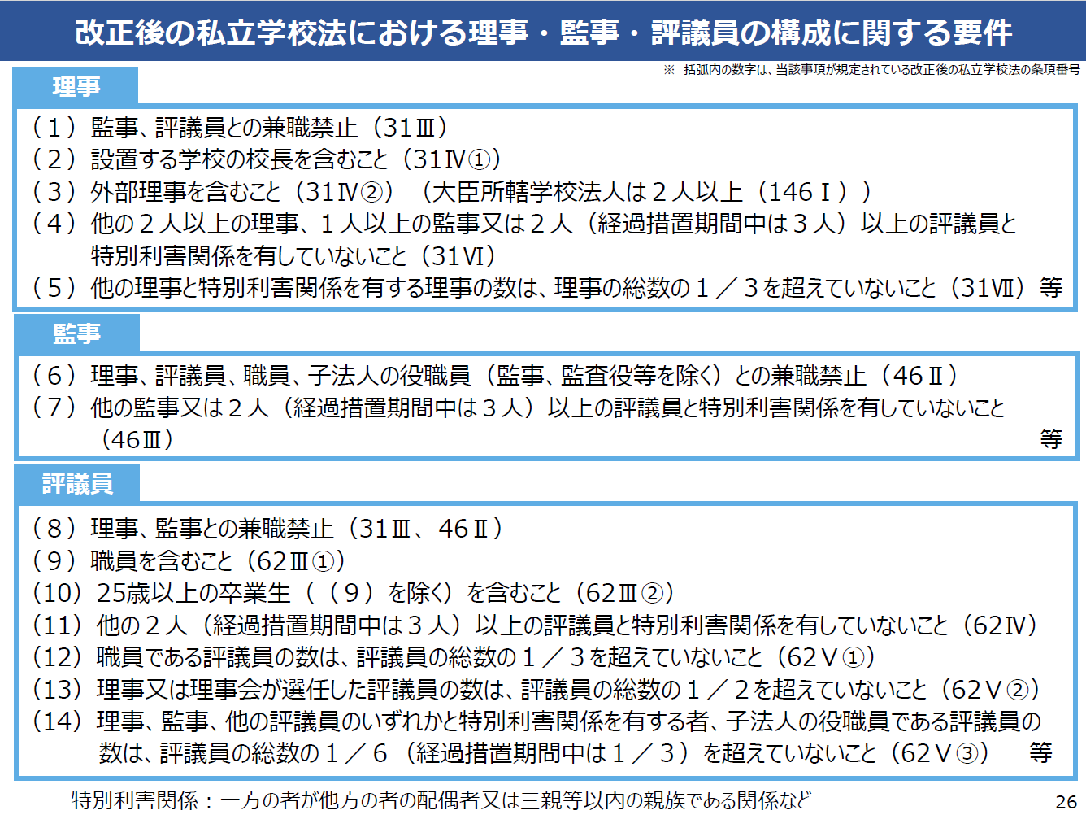
 |  | 【記入例】 理事１の方と理事３の方が「特別利害関係者（※）」に該当する場合は、「理事１ 氏名」の行と「理事３」の列が交差するマスに〇印を入力してください。
 |  |  | 自動的に相対する灰色網掛け部分（「理事３ 氏名」の行と「理事１」の列が交差するマス）も〇印が表示されます。
 |  |  |  |  |  |  |  |  |  | ※「特別利害関係」とは （私立学校法第３１条第６項） |  |  |  |  | 一方の者が他方の者の配偶者又は三親等以内の親族である関係その他特別な利害関係として文部科学省令で定めるもの
 |  |  |  |  | 理事１ | 理事２ | 理事３
 |  |  |  | 理事１ 氏名 さいたま 太郎 |  |  | 〇 |  |  |  |  | 文部科学省令 |  |  |  | ① 当該者と婚姻の届出をしていないが事実上婚姻関係と同様の事情にある者
 |  |  |  | 理事２ 氏名 さいたま 一郎 |  |  |  |  |  |  |  | （私立学校法施行規則第１２条） |  |  |  | ② 当該者の使用人
 |  |  |  | 理事3 氏名 さいたま 花子 | 〇 |  |  |  |  |  |  |  |  |  |  | ③ 当該者から受ける金銭その他の財産によつて生計を維持している者
 |  |  |  |  |  |  |  |  |  |  |  |  |  |  |  | ④ ②③に掲げる者の配偶者
 |  |  |  |  |  |  |  |  |  | 「私立学校法の改正について」（文部科学省）より |  |  |  |  |  | ⑤ ①～③までに掲げる者の三親等以内の親族であつて、これらの者と生計を一にするもの
 |  | ㊟１：行数や列数が足りない場合は、適宜、追加・挿入してください。
 |  | ㊟２：別のシートに、「別紙１参考」があります。特別利害関係者に係る資料ですので、御確認ください。 |  |  |  |  |  |  |  |  |  |  | 別紙１参考

別紙１参考
別紙１ 参考 （①～③）
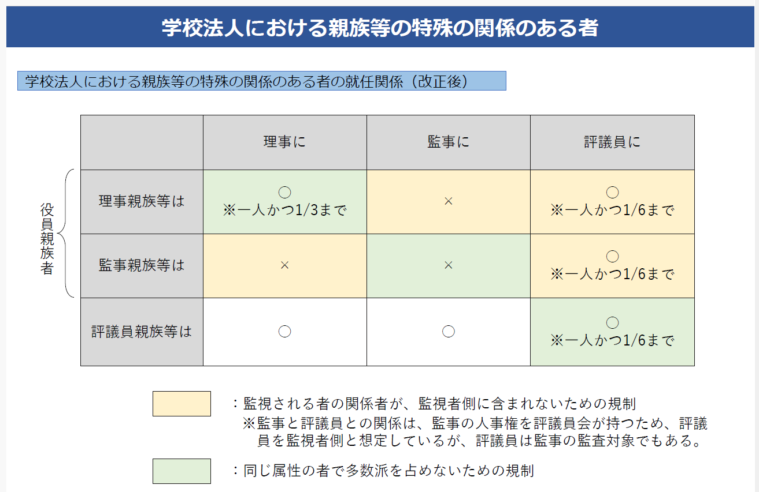
①

「 私立学校法の改正について（文部科学省）」より

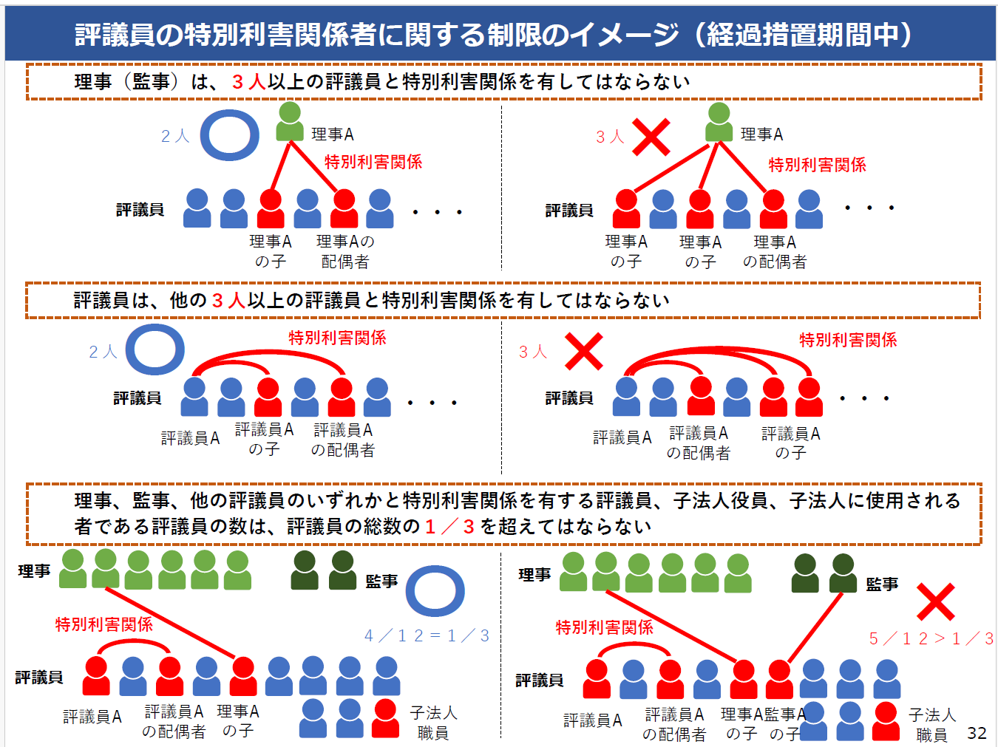
②

「 私立学校法の改正について（文部科学省）」より

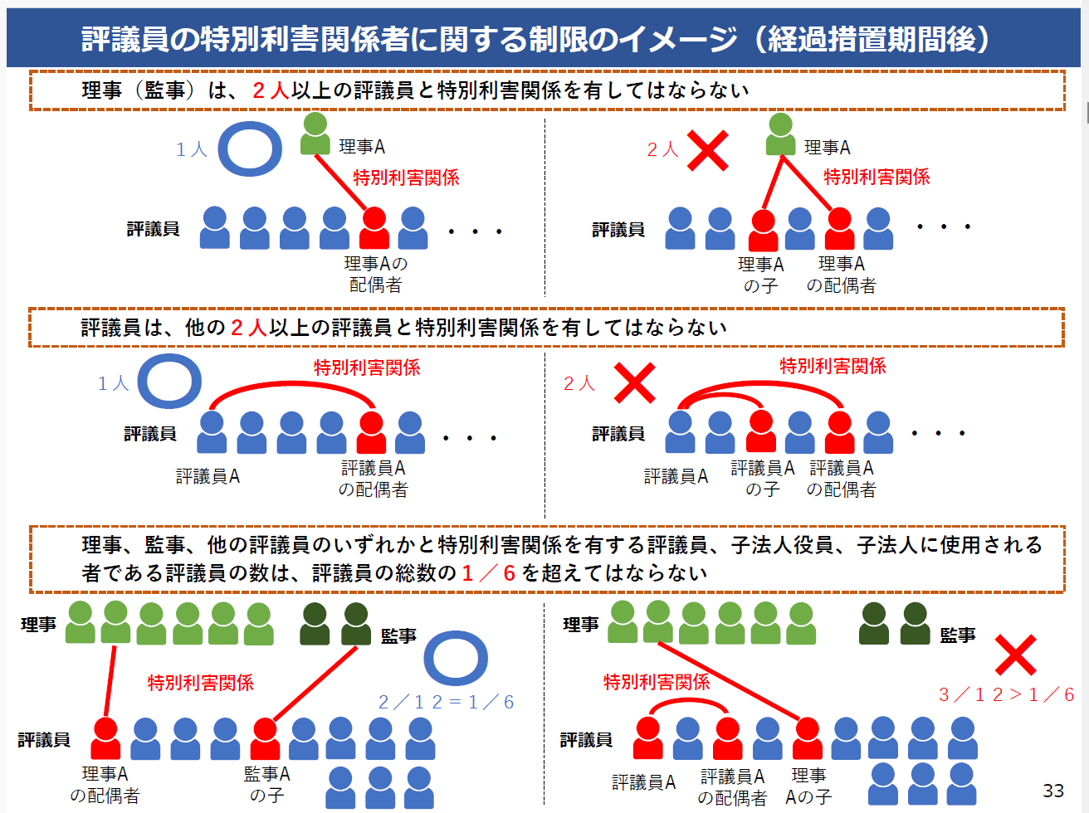
③①

「 私立学校法の改正について（文部科学省）」より

